puntajes finales
24 clasificados |  |  |  | Puntos finales evento IDRA 2018


 | 1 | TERAAZA | 8 |  | DANIEL ARDILA | DANICOPTER | 144
 | 2 | ANDRES GARCES | 7 |  | DAINROSKY GONZALEZ |  | 112
 | 3 | DANICOPTER | 6 |  | CARLOS TERRAZA | TERRAZA | 102
 | 4 | ALEJANDRO VARGAS | 5 |  | ANDRES GARCES |  | 99
 | 5 | DIEGO ESCALANTE | 5 |  | DIEGO ESCALANTE |  | 74
 | 6 | ALEXFLYER | 5 |  | RAFAEL TRIVIÑO |  | 71
 | 7 | RAFAEL TRIVIÑO | 5 |  | SANTIAGO RIVERA | TIAGO | 71
 | 8 | VICTOR BASTIDAS | 5 |  | LEANDRO ACEVEDO |  | 71
 | 9 | LEANDRO ACEVEDO | 5 |  | SANTIAGO ESPIDOLA | ESPINDOLA | 69

 | 10 | TIAGO | 4 |  | CARLOS CHUMUELO | CHIMUELO | 68
 | 11 | JUAN PABLO ALFARO | 4 |  | JOSE BUITRAGO |  | 67
 | 12 | ESPINDOLA | 4 |  | HAROL VALENCIA |  | 66
 | 13 | CAMILO PINEDA | 4 |  | VICTOR BASTIDAS |  | 47
 | 14 | JHON BOHORQUEZ | 4 |  | CAMILO PINEDA |  | 46
 | 15 | JUAN MARTIN GOMEZ | 4 |  | JUAN MARTIN GOMEZ |  | 46
 | 16 | DAINROSKY GONZALEZ | 3 |  | ALEJANDRO VARGAS |  | 45
 | 17 | STEBAN GARCES | 3 |  | ALEXANDER BRIJALDO | ALEXFLYER | 45
 | 18 | HAROL VALENCIA | 3 |  | JUAN PABLO ALFARO |  | 45
 | 19 | WILLIAM CARDENAS | 3 |  | JHON BOHORQUEZ |  | 45
 | 20 | DIEGO OCHOA | 3 |  | WILLIAM CARDENAS |  | 45
 | 21 | AGUSTIN LUNA | 3 |  | JUAN GARCES | STEBAN GARCES | 43
 | 22 | CHIMUELO | 2 |  | DIEGO OCHOA |  | 43
 | 23 | BRAYANT NIETO | 2 |  | AGUSTIN LUNA |  | 43
 | 24 | JOSE BUITRAGO | 2 |  | BRAYANT NIETO |  | 42
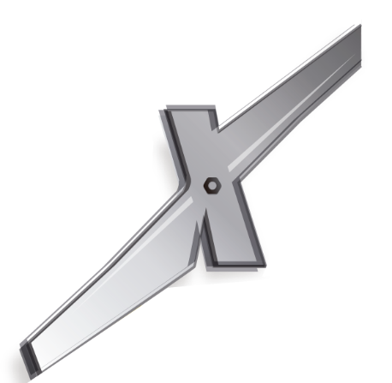
 | 25 | IVAN ELIECER RODRIGUEZ | 2 |  | IVAN ELIECER RODRIGUEZ |  | 2
 | 26 | ANDRES ALZATE | 2 |  | ANDRES ALZATE |  | 2
 | 27 | MAURICIO FERNADEZ | 1 |  | MAURICIO FERNADEZ |  | 1

 | 28 | JUAN CARLOS HINCAPIE | 1 |  | JUAN CARLOS HINCAPIE |  | 1
 | 29 | JUAN DAVID JARAMILLO | 1 |  | JUAN DAVID JARAMILLO |  | 1
 | 30 | ISAAC SANCHEZ | 1 |  | ISAAC SANCHEZ |  | 1
 | 31 | DIEGO GOMEZ | 1 |  | DIEGO GOMEZ |  | 1
 | 32 | NIKOLAY TELLEZ | 1 |  | NIKOLAY TELLEZ |  | 1

